상품제안서
칠리 크루즈 메탈 볼펜 CHILI 선물케이스 포함 | 상품코드: F03832

 |  |  |  |  |  |  | 02-412-0044 | www.easy1.co.kr
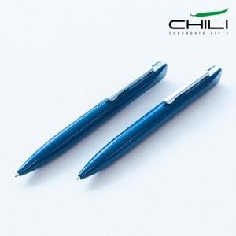

【상세/제작정보】 | *기타 케이스는 별도 문의 바랍니다.[추가옵션] *케이스 인쇄 별도 문의[추가옵션]

【인쇄/포장옵션】 | 레이저, 패드인쇄 / 포장불가능

【공급단가】 | 수량 | 50~ | 100~ | 500~ | 1,000~ | 2,000~
*VAT별도 | 단가 | 13,340원 | 12,540원 | 12,250원 | 11,760원 | 11,270원

【상품 URL】 | https://easy1.co.kr:443/src/goods_detail.php?gdno=3832

